107年12月資源回收成果統計
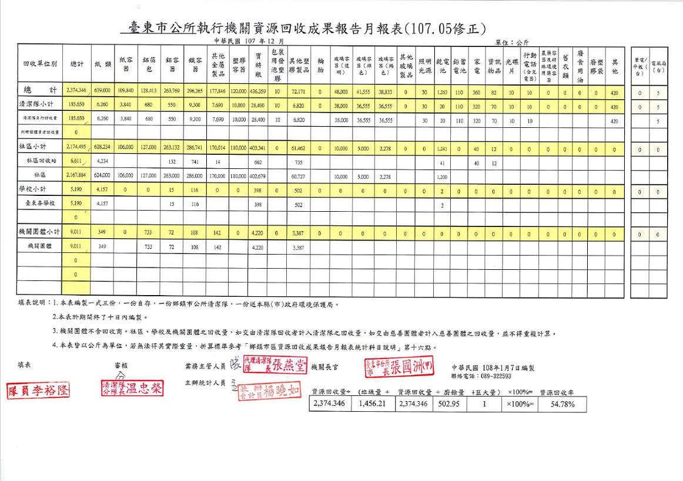

108年1月資源回收成果統計
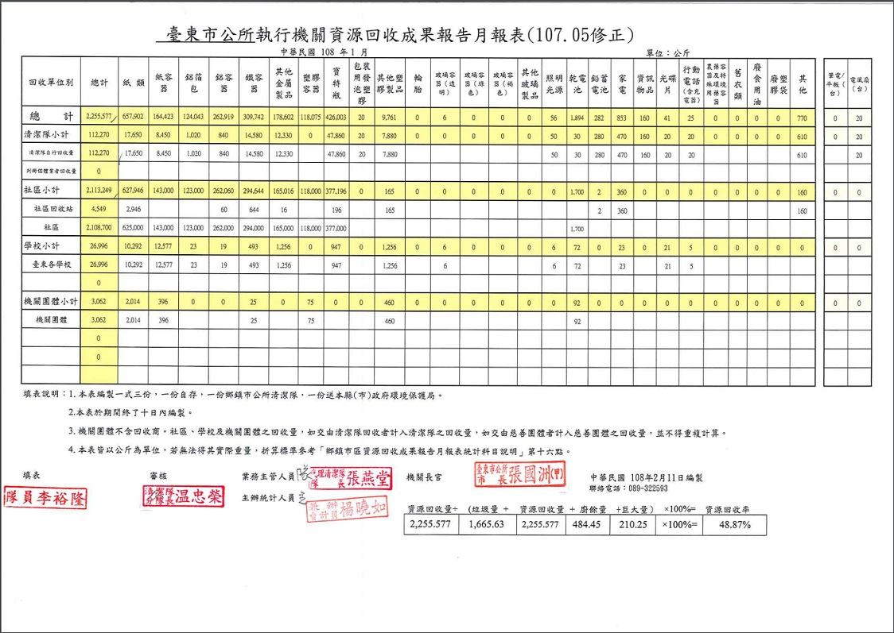

108年2月資源回收成果統計
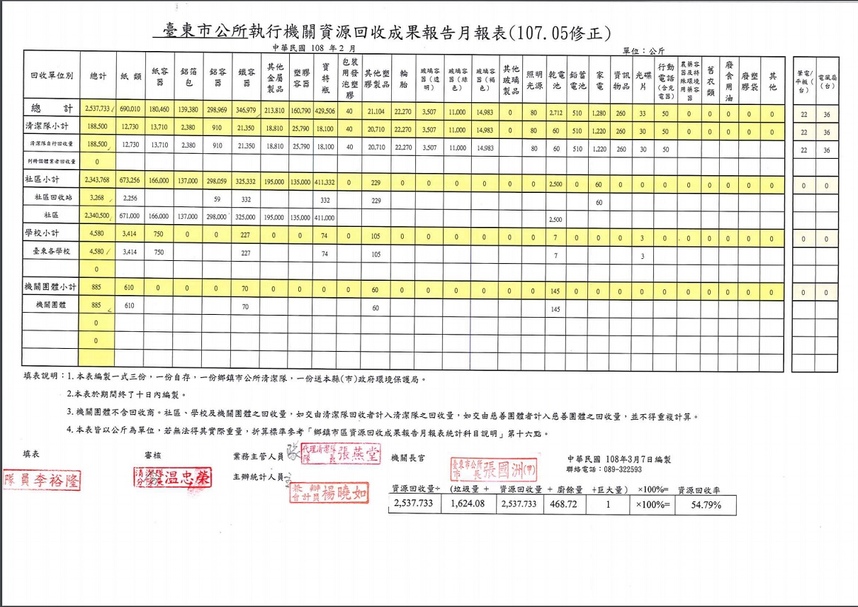

108年3月資源回收成果統計
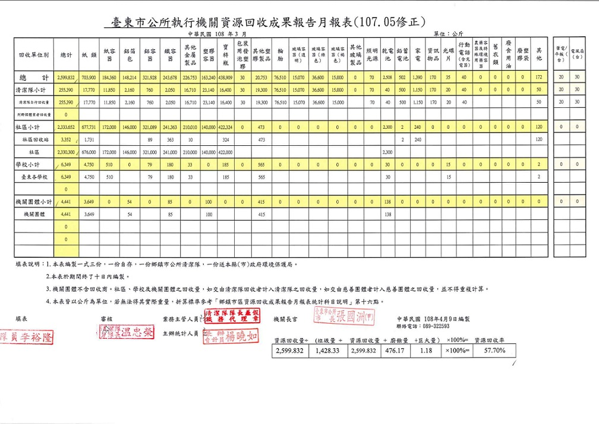

108年4月資源回收成果統計
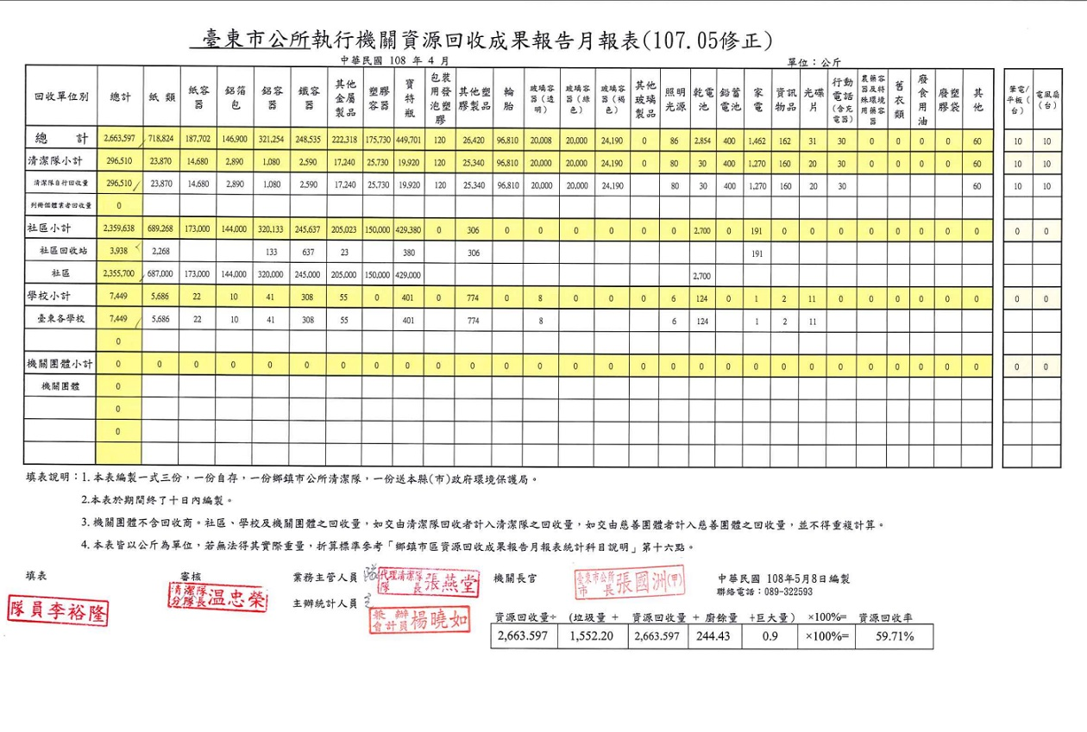

108年5月資源回收成果統計
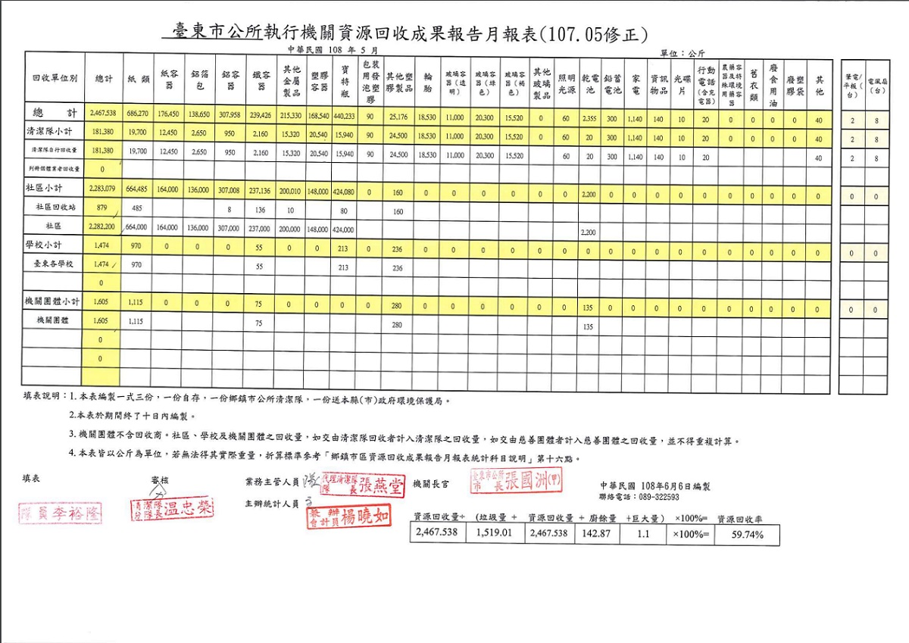

108年6月資源回收成果統計
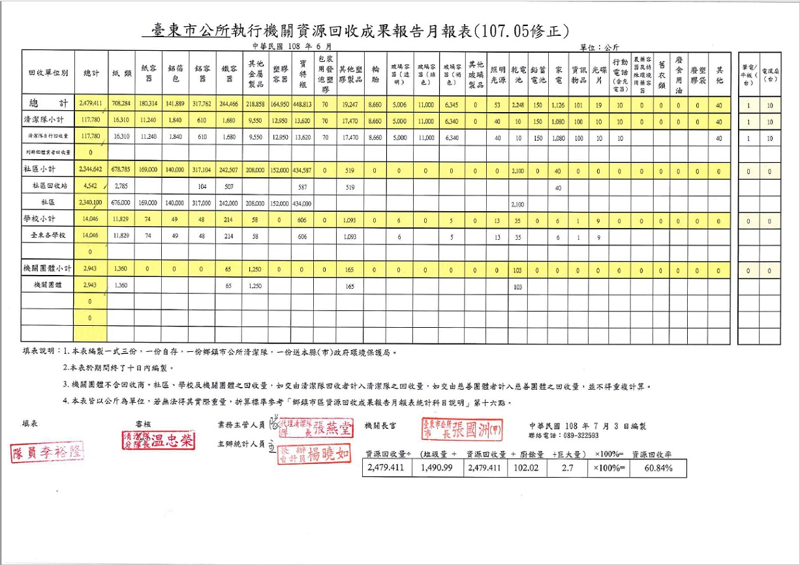

108年7月資源回收成果統計
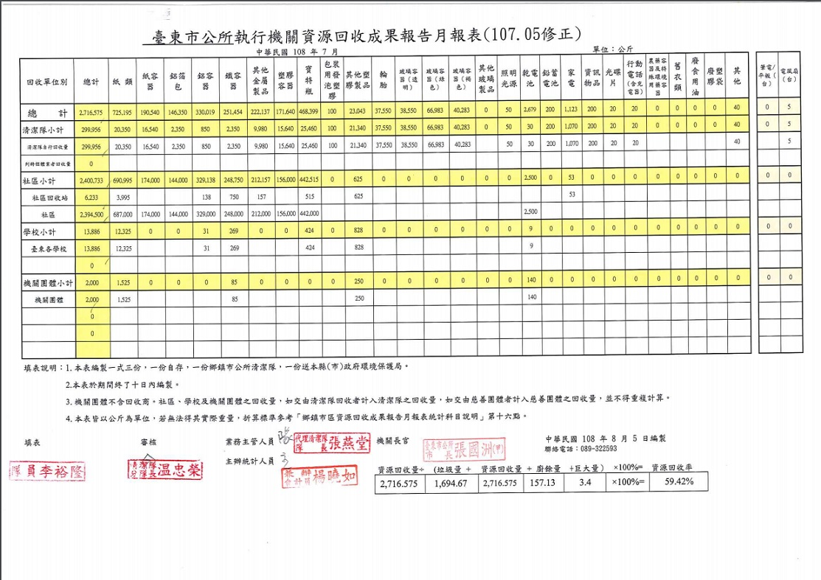

108年8月資源回收成果統計
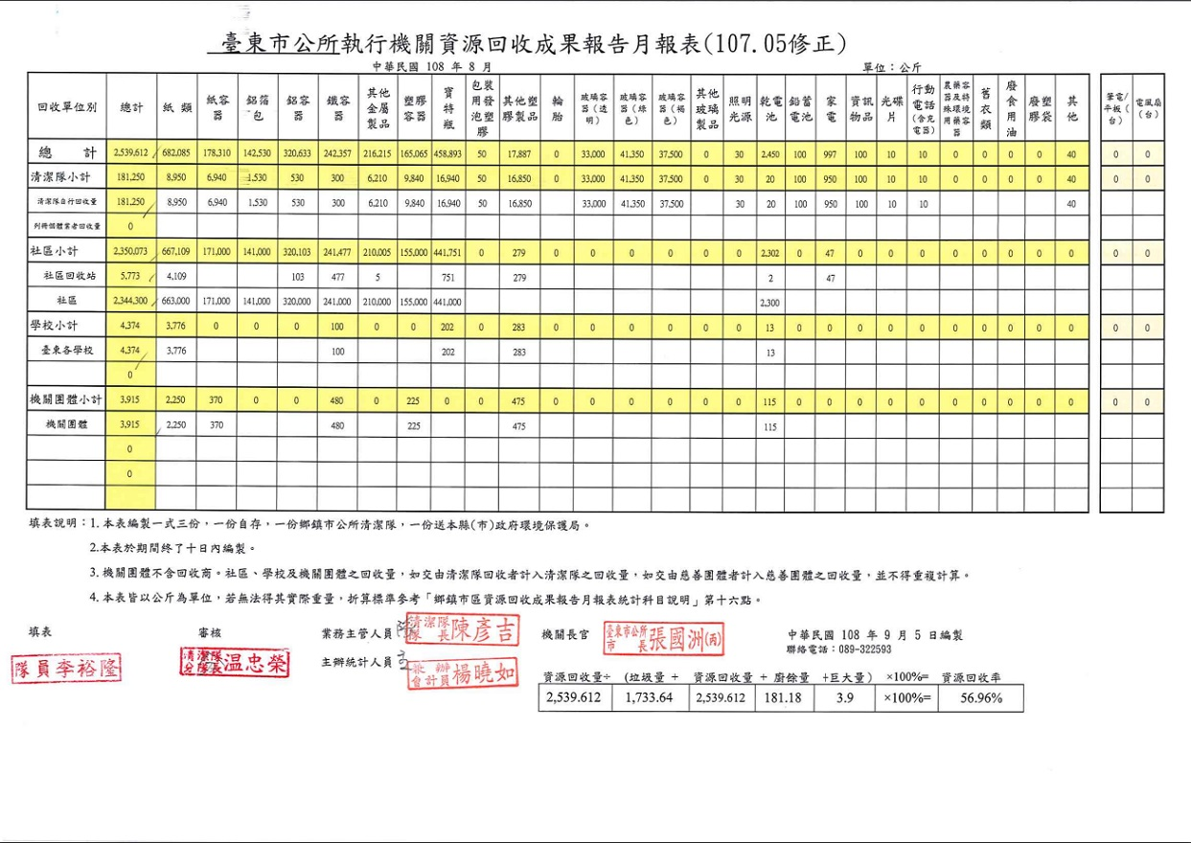

108年9月資源回收成果統計
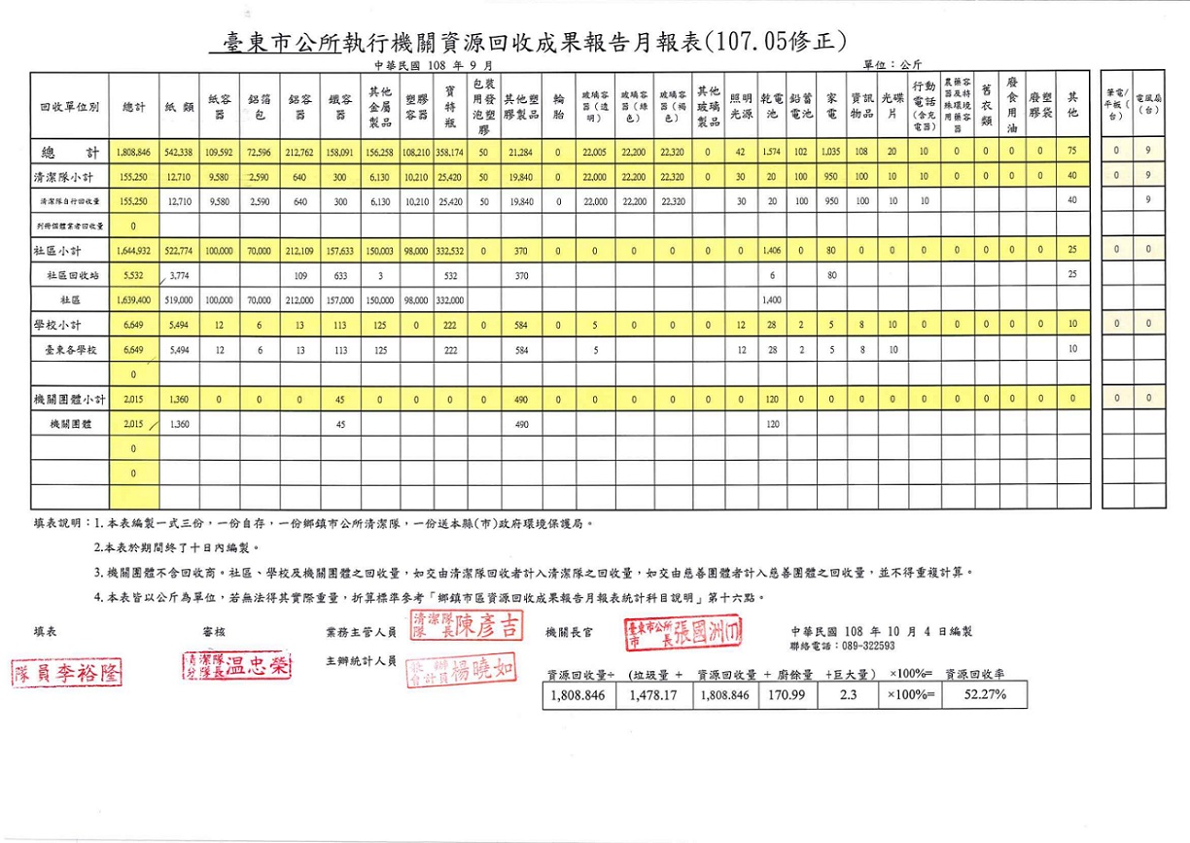

108年10月資源回收成果統計
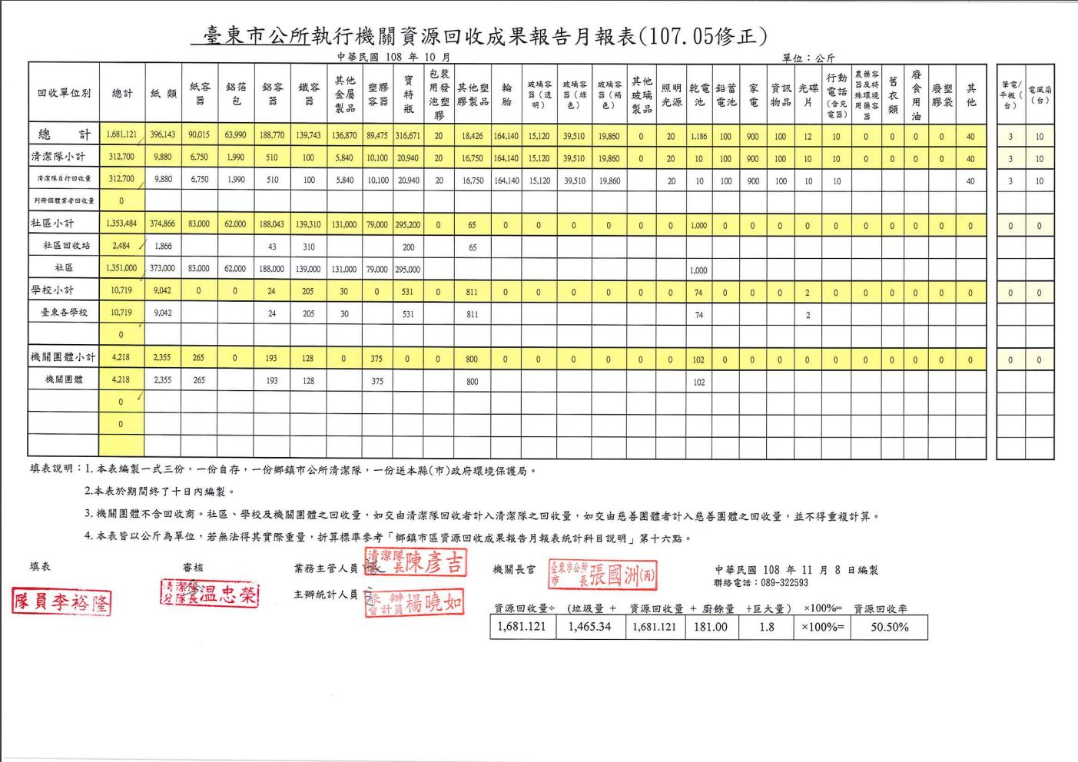

108年11月資源回收成果統計
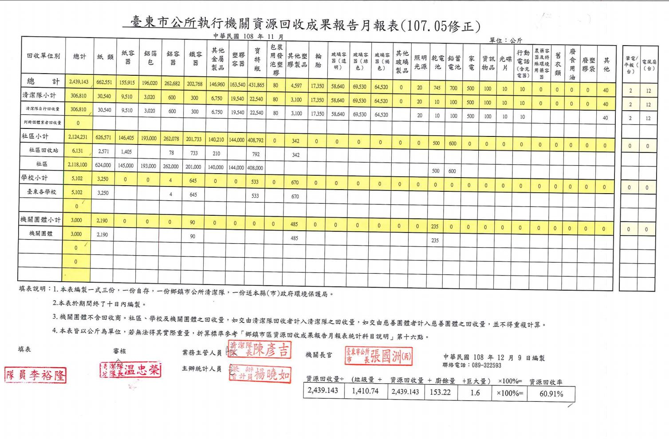

107年12月一般垃圾及廚餘清理狀況
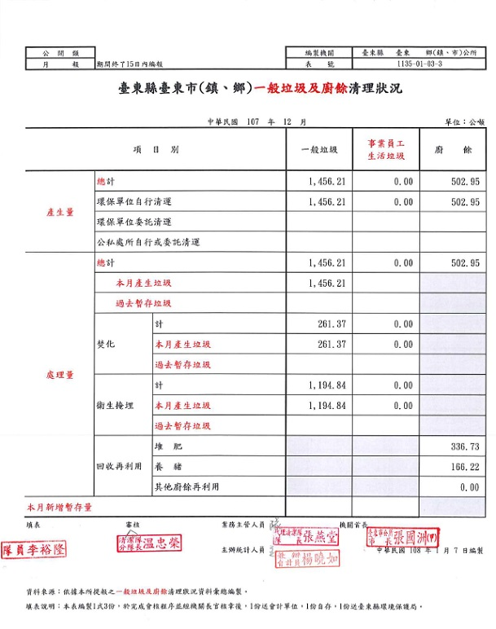

108年1月一般垃圾及廚餘清理狀況
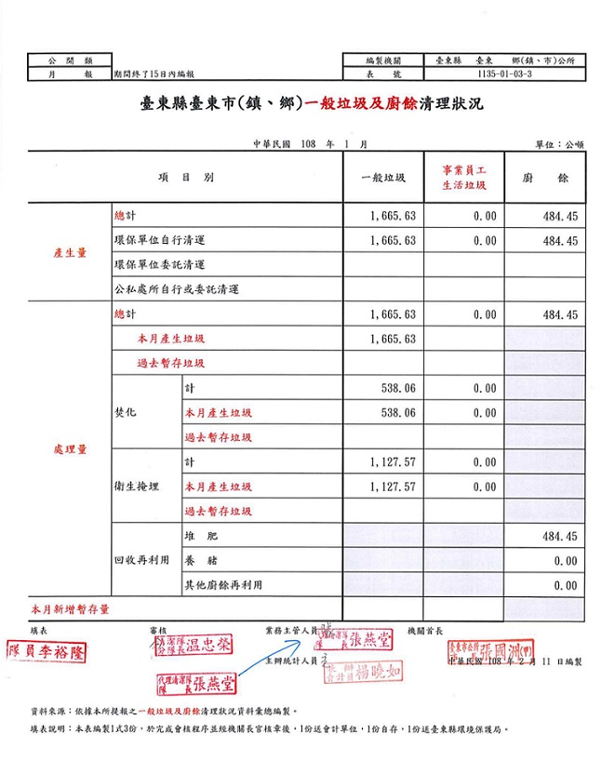

108年2月一般垃圾及廚餘清理狀況
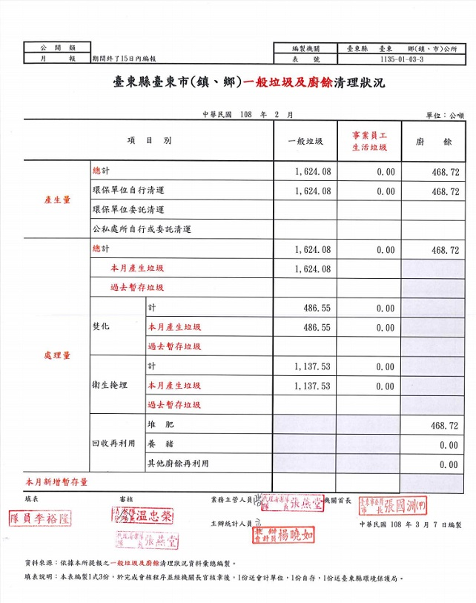

108年3月一般垃圾及廚餘清理狀況
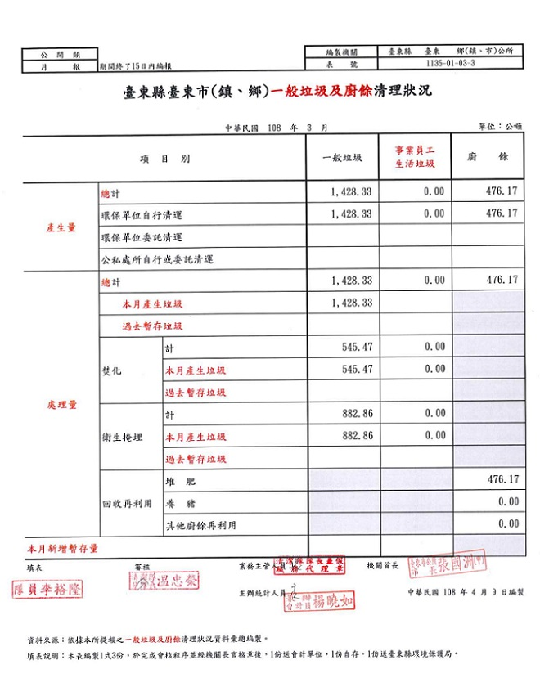

108年4月一般垃圾及廚餘清理狀況
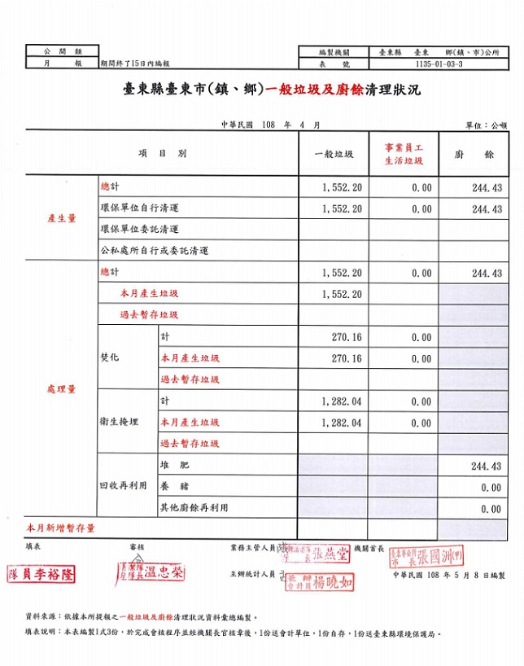

108年6月一般垃圾及廚餘清理狀況
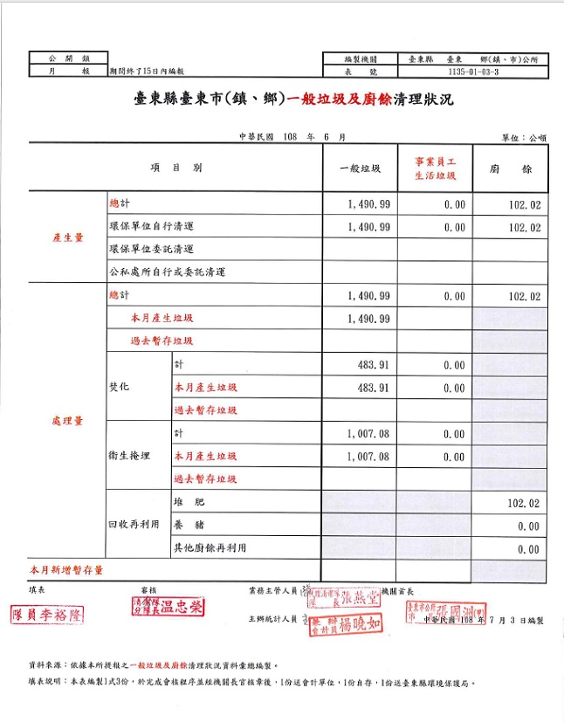

108年7月一般垃圾及廚餘清理狀況
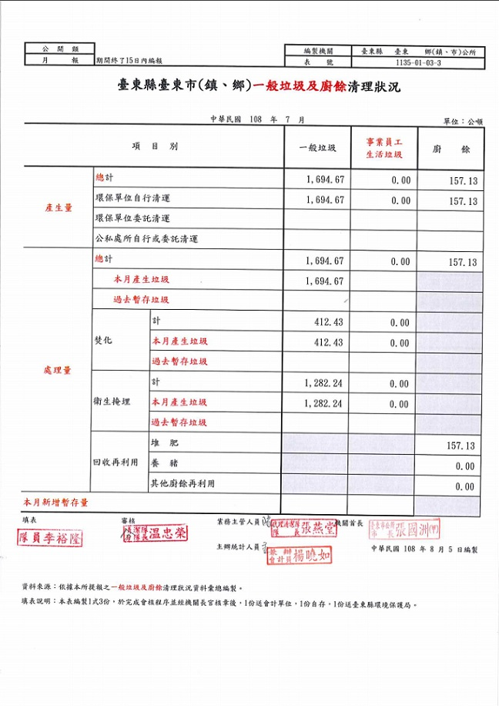

108年8月一般垃圾及廚餘清理狀況
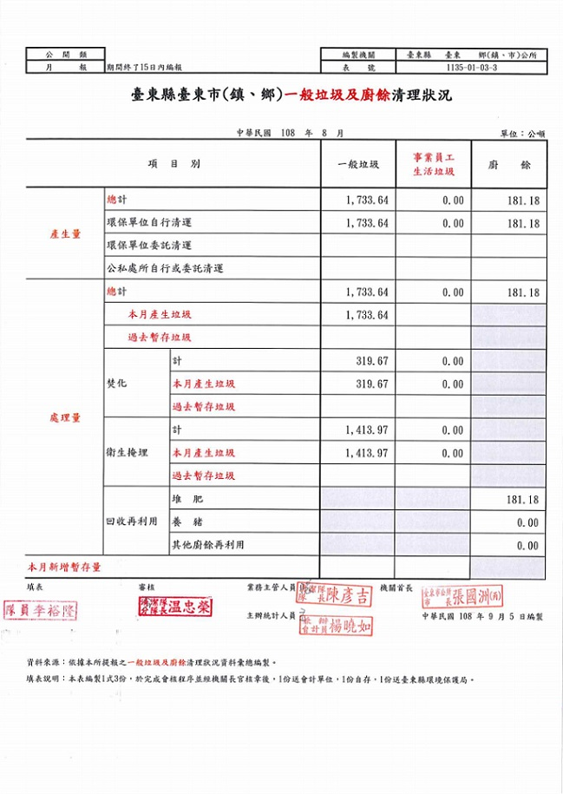

108年9月一般垃圾及廚餘清理狀況
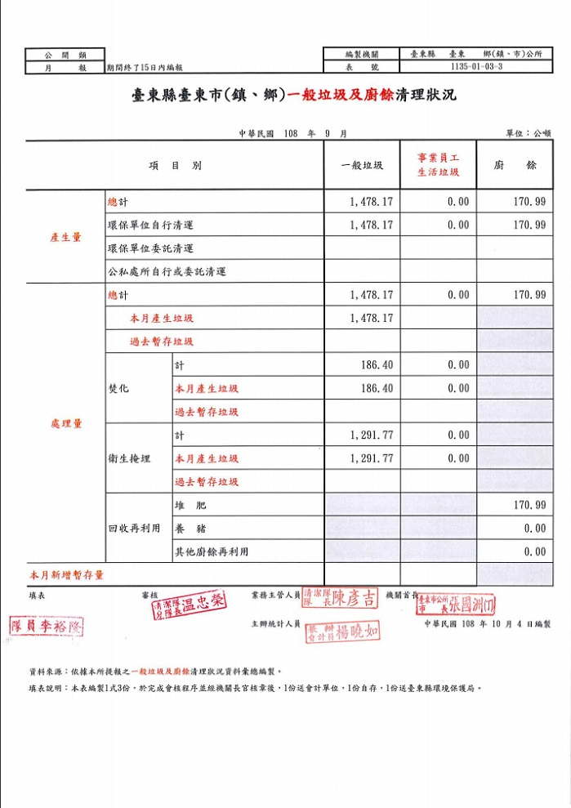

108年10月一般垃圾及廚餘清理狀況
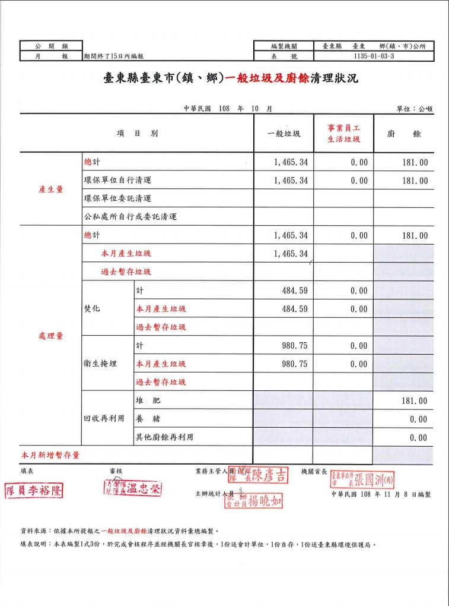

108年11月一般垃圾及廚餘清理狀況
